КонсТабл
 |  |  | 4. Таблица консолидируемых расчетов |  |  |  |  |  |  |  |  |  | Форма 0503317 с.7

Выбытия | Наименование показателя | Код строки | Поступления |  |  |  |  |  |  |  |  |  | ИТОГО
 |  |  | бюджет субъекта Российской Федерации | бюджеты внутригородских муниципальных образований городов федерального значения | бюджеты муниципальных округов | бюджеты городских округов | бюджеты городских округов с внутригородским делением | бюджеты внутригородских районов | бюджеты муниципальных районов | бюджеты городских поселений | бюджеты сельских поселений | бюджет территориального государственного внебюджетного фонда
 | 1 | 2 | 3 | 4 | 5 | 6 | 7 | 8 | 9 | 10 | 11 | 12 | 13
 | Всего выбытий | 899 | - | - | - | - | - | - | 654,268.00 | 532,365.00 | 7,455,950.00 | - | 8,642,583.00

Выбытия | Наименование показателя | Код строки | Поступления |  |  |  |  |  |  |  |  |  | ИТОГО
 |  |  | бюджет субъекта Российской Федерации | бюджеты внутригородских муниципальных образований городов федерального значения | бюджеты муниципальных округов | бюджеты городских округов | бюджеты городских округов с внутригородским делением | бюджеты внутригородских районов | бюджеты муниципальных районов | бюджеты городских поселений | бюджеты сельских поселений | бюджет территориального государственного внебюджетного фонда
 | 1 | 2 | 3 | 4 | 5 | 6 | 7 | 8 | 9 | 10 | 11 | 12 | 13

Выбытия | Наименование показателя | Код строки | Поступления |  |  |  |  |  |  |  |  |  | ИТОГО
 |  |  | бюджет субъекта Российской Федерации | бюджеты внутригородских муниципальных образований городов федерального значения | бюджеты муниципальных округов | бюджеты городских округов | бюджеты городских округов с внутригородским делением | бюджеты внутригородских районов | бюджеты муниципальных районов | бюджеты городских поселений | бюджеты сельских поселений | бюджет территориального государственного внебюджетного фонда
 | 1 | 2 | 3 | 4 | 5 | 6 | 7 | 8 | 9 | 10 | 11 | 12 | 13

Выбытия | Наименование показателя | Код строки | Поступления |  |  |  |  |  |  |  |  |  | ИТОГО
 |  |  | бюджет субъекта Российской Федерации | бюджеты внутригородских муниципальных образований городов федерального значения | бюджеты муниципальных округов | бюджеты городских округов | бюджеты городских округов с внутригородским делением | бюджеты внутригородских районов | бюджеты муниципальных районов | бюджеты городских поселений | бюджеты сельских поселений | бюджет территориального государственного внебюджетного фонда
 | 1 | 2 | 3 | 4 | 5 | 6 | 7 | 8 | 9 | 10 | 11 | 12
 | Бюджеты муниципальных районов | 960 | - | - | - | - | - | - | - | 532,365.00 | 7,455,950.00 | - | 7,988,315.00
 | субвенции | 962 | - | - | - | - | - | - | - | - | 1,260,750.00 | - | 1,260,750.00
 | дотации | 963 | - | - | - | - | - | - | - | 532,365.00 | 3,571,607.00 | - | 4,103,972.00
 | иные межбюджетные трансферты | 964 | - | - | - | - | - | - | - | - | 2,623,593.00 | - | 2,623,593.00

Выбытия | Наименование показателя | Код строки | Поступления |  |  |  |  |  |  |  |  |  | ИТОГО
 |  |  | бюджет субъекта Российской Федерации | бюджеты внутригородских муниципальных образований городов федерального значения | бюджеты муниципальных округов | бюджеты городских округов | бюджеты городских округов с внутригородским делением | бюджеты внутригородских районов | бюджеты муниципальных районов | бюджеты городских поселений | бюджеты сельских поселений | бюджет территориального государственного внебюджетного фонда
 | 1 | 2 | 3 | 4 | 5 | 6 | 7 | 8 | 9 | 10 | 11 | 12 | 13
 | Бюджеты сельских поселений | 980 | - | - | - | - | - | - | 654,268.00 | - | - | - | 654,268.00
 | иные межбюджетные трансферты | 984 | - | - | - | - | - | - | 654,268.00 | - | - | - | 654,268.00

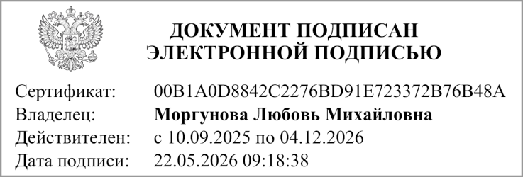
 | Руководитель |  |  |  | МОРГУНОВА ЛЮБОВЬ МИХАЙЛОВНА
 |  | (подпись) |  |  | (расшифровка подписи)

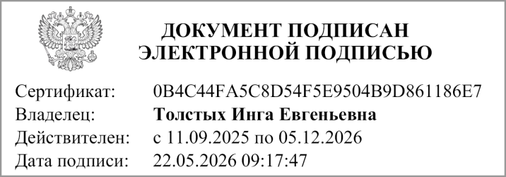
 | Главный бухгалтер
 |  | (подпись) |  |  | (расшифровка подписи)

 | "01" мая 2026 г.

Документ подписан электронной подписью. Главный бухгалтер(Толстых Инга Евгеньевна, Сертификат: 0B4C44FA5C8D54F5E9504B9D861186E7, Действителен: с 11.09.2025 по 05.12.2026),Руководитель(Моргунова Любовь Михайловна, Сертификат: 00B1A0D8842C2276BD91E723372B76B48A, Действителен: с 10.09.2025 по 04.12.2026)

